7 класс
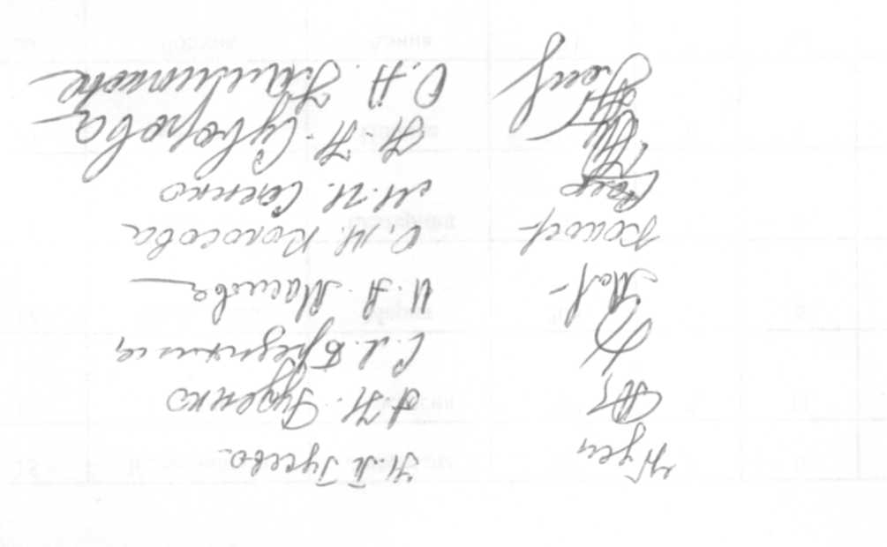
 | Протокол заседания жюри муниципального этапа всероссийской олимпиады школьников
 | Предмет Литература
 | Дата 28.10.2018
 | Класс 7
 | Количество участников 37
 | Максимальное количество баллов 80
 | Присутствовали
 | Члены жюри:
 | Гусева Н.П., СОШ №13
 | Суворова Н.Н., СОШ №24
 | Бредихина С.Л., СОШ №45
 | Калмыкова О.А., Шуховский лицей
 | Маслова И.А., СОШ №18
 | Руденко А.Н., ЦО №1
 | Саенко М.И., СОШ №17
 | Колосова О.М., СОШ №11

 | Повестка дня
 | 1. Утверждение результатов участников муниципального этапа всероссийской олимпиады школьников по литературе, 7 класс
 | Решили:
 | 1. Утвердить результаты участников муниципального этапа всероссийской олимпиады школьников по литературе, 7 класс
№ п/п | Фамилия | Имя | шифр | Класс | задание 1 | задание 2 | Результат
1 | Агаркова | София | 725 | 7 | 7 | 12 | 19
2 | Алёшина | Ксения | 724 | 7 | 2 | 16 | 18
3 | Асеева | Диана | 715 | 7 | 8 | 28 | 36
4 | Ахтямова | Диана | 721 | 7 | 0 | 14 | 14
5 | Белецкая | Елизавета | 719 | 7 | 13 | 24 | 37
6 | Беловодская | Майя | 718 | 7 | 12 | 24 | 36
7 | Близнюк | Ангелина | 722 | 7 | 4 | 19 | 23
8 | Бубнова | Ксения | 713 | 7 | 6 | 15 | 21
9 | Быхтина | Нина | 714 | 7 | 10 | 20 | 30
10 | Гaпотченко | Анастасия | 717 | 7 | 4 | 9 | 13
11 | Галеева | Виктория | 720 | 7 | 14 | 27 | 41
12 | Городова | Варвара | 716 | 7 | 6 | 14 | 20
13 | Дмитриева | Екатерина | 723 | 7 | 10 | 21 | 31
14 | Долгополова | Анастасия | 709 | 7 | 9 | 0 | 9
15 | Калашникова | Анастасия | 711 | 7 | 0 | 16 | 16
16 | Калинина | Анастасия | 707 | 7 | 11 | 11 | 22
17 | Коновалова | Мария | 705 | 7 | 8 | 25 | 33
18 | Кравчина | Екатерина | 706 | 7 | 9 | 16 | 25
19 | Логунова | Полина | 708 | 7 | 5 | 11 | 16
20 | Лопина | Алина | 704 | 7 | 12 | 25 | 37
21 | Медведев | Ярослав | 710 | 7 | 11 | 24 | 35
22 | Мордовская | Полина | 703 | 7 | 23 | 40 | 63
23 | Наумова | Анастасия | 702 | 7 | 14 | 20 | 34
24 | Пивоварова | Аксиния | 701 | 7 | 6 | 18 | 24
25 | Савина | Ксения | 712 | 7 | 2 | 13 | 15
26 | Сагайдачникова | Анастасия | 729 | 7 | 2 | 29 | 31
27 | Сацик | Анастасия | 727 | 7 | 17 | 20 | 37
28 | Семенюта | Нелли | 735 | 7 | 11 | 16 | 27
29 | Сизоненко | Яна | 734 | 7 | 0 | 16 | 16
30 | Соболев | Иван | 733 | 7 | 0 | 11 | 11
31 | Супрун | Данил | 730 | 7 | 1 | 23 | 24
32 | Третьякова | Кира | 728 | 7 | 16 | 27 | 43
33 | Чепелева | Полина | 726 | 7 | 13 | 23 | 36
34 | Чеснокова | Дарья | 731 | 7 | 8 | 24 | 32
35 | Чувашова | Елизавета | 737 | 7 | 6 | 34 | 40
36 | Шкарпетина | Валерия | 732 | 7 | 3 | 17 | 20
37 | Юрганова | Арина | 736 | 7 | 2 | 10 | 12

8 класс
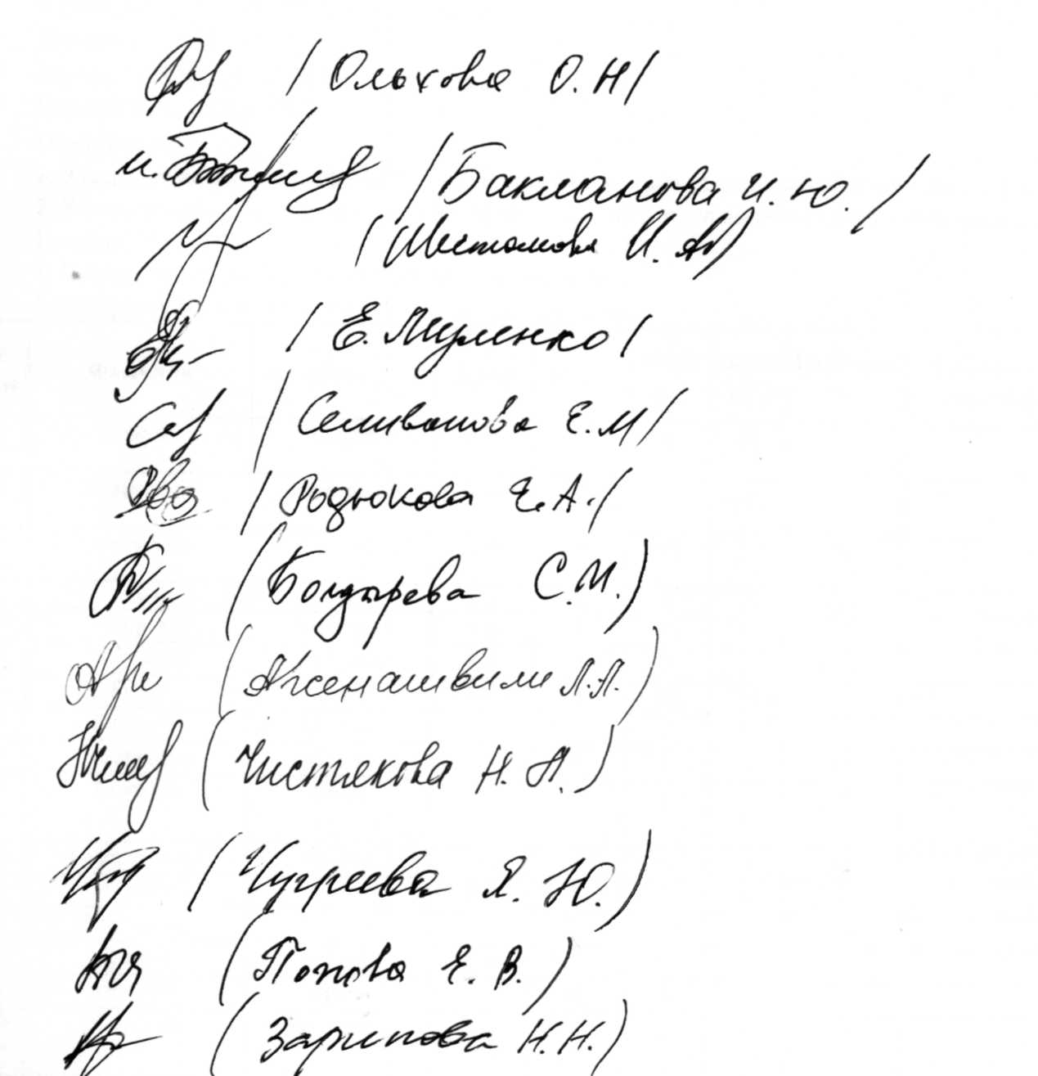
 | Протокол заседания жюри муниципального этапа всероссийской олимпиады школьников
 | Предмет Литература
 | Дата 28.10.2018
 | Класс 8
 | Количество участников 73
 | Максимальное количество баллов 80
 | Присутствовали
 | Члены жюри:
 | Ольхова О.Н., СОШ №41
 | Родюкова Е.А., гимназия №22
 | Селиванова Е.М., СОШ №45
 | Муленко Е.А., СОШ №45
 | Шестакова И.А., лицей №9
 | Чистякова Н.Л., СОШ №41
 | Чугреева Я.С., СОШ №11
 | Арсенашвили Л.Н., СОШ №41
 | Болдырева С.М., лицей №9
 | Бакланова И.Ю., ЦО №1
 | Попова Е.В., СОШ №41
 | Зарипова Н.Н.

 | Повестка дня
 | 1. Утверждение результатовучастников муниципального этапа всероссийской олимпиады школьников по литературе, 8 класс
 | Решили:
 | 1. Утвердить результаты участников муниципального этапа всероссийской олимпиады школьников по литературе, 8 класс
№ п/п | Фамилия | Имя | шифр | Класс | задание 1 | задание 2 | Результат
1 | Алиева | София | 802 | 8 | 0 | 40 | 40
2 | Алимаскина | Екатерина | 804 | 8 | 5 | 19 | 24
3 | Аманатиди | Валерия | 870 | 8 | 13 | 27 | 40
4 | Аулова | Валерия | 801 | 8 | 0 | 34 | 34
5 | Боброва | Елизавета | 806 | 8 | 0 | 20 | 20
6 | Борисова | Елизавета | 854 | 8 | 0 | 15 | 15
7 | Бутов | Иван | 805 | 8 | 25 | 25 | 50
8 | Вернигор | Милена | 808 | 8 | 0 | 20 | 20
9 | Водопшина | Ирина | 812 | 8 | 0 | 16 | 16
10 | Гализдра | Алина | 807 | 8 | 0 | 16 | 16
11 | Голобородько | Никита | 813 | 8 | 0 | 18 | 18
12 | Грехов | Антон | 809 | 8 | 0 | 5 | 5
13 | Грибанова | Полина | 811 | 8 | 0 | 10 | 10
14 | Гринева | Марина | 810 | 8 | 0 | 37 | 37
15 | Гришина | Арина | 803 | 8 | 0 | 24 | 24
16 | Давыдова | Анастасия | 868 | 8 | 0 | 31 | 31
17 | Демьянов | Виктор | 862 | 8 | 0 | 12 | 12
18 | Ерошенко | Екатерина | 858 | 8 | 11 | 22 | 33
19 | Жерлицына | Анна | 869 | 8 | 0 | 0 | 0
20 | Загодерчук | Анастасия | 860 | 8 | 0 | 25 | 25
21 | Зайковская | Екатерина | 867 | 8 | 0 | 31 | 31
22 | Зарицкая | София | 857 | 8 | 25 | 29 | 54
23 | Захарова | Алина | 861 | 8 | 0 | 23 | 23
24 | Зубкова | Кира | 863 | 8 | 0 | 15 | 15
25 | Зубова | Валерия | 866 | 8 | 0 | 23 | 23
26 | Иванова | Виктория | 859 | 8 | 0 | 14 | 14
27 | Казаков | Данил | 865 | 8 | 0 | 23 | 23
28 | Карачевцева | Дарья | 864 | 8 | 0 | 17 | 17
29 | Кареева | Анна | 847 | 8 | 0 | 28 | 28
30 | Кириченко | Лилианна | 850 | 8 | 0 | 6 | 6
31 | Князева | Анжела | 851 | 8 | 0 | 16 | 16
32 | Колтакова | Анастасия | 849 | 8 | 1 | 10 | 11
33 | Кольцова | Анастасия | 855 | 8 | 0 | 15 | 15
34 | Коськова | Софья | 845 | 8 | 11 | 7 | 18
35 | Култышева | Анна | 844 | 8 | 28 | 8 | 36
36 | Кульченкова | Елизавета | 852 | 8 | 0 | 37 | 37
37 | Лебедева | Мария | 848 | 8 | 22 | 13 | 35
38 | Левыкина | Алиса | 853 | 8 | 5 | 11 | 16
39 | Лещинская | Жанна | 846 | 8 | 0 | 21 | 21
40 | Литвинов | Николай | 843 | 8 | 0 | 7 | 7
41 | Лоткова | Анастасия | 856 | 8 | 17 | 23 | 40
42 | Мигунова | Злата | 825 | 8 | 0 | 13 | 13
43 | Миронов | Роман | 826 | 8 | 0 | 13 | 13
44 | Мирошниченко | Ирина | 822 | 8 | 0 | 12 | 12
45 | Михайлова | Дарья | 817 | 8 | 29 | 38 | 67
46 | Острецова | Варвара | 815 | 8 | 28 | 22 | 50
47 | Петрайтис | Андрей | 819 | 8 | 0 | 10 | 10
48 | Пинус | Георгий | 827 | 8 | 0 | 0 | 0
49 | Погребняк | Дарья | 820 | 8 | 0 | 26 | 26
50 | Подмосковная | Алена | 816 | 8 | 22 | 30 | 52
51 | Пыханова | Анастасия | 821 | 8 | 0 | 10 | 10
52 | Рыкун | Ульяна | 823 | 8 | 3 | 10 | 10
53 | Семенова | Василиса | 824 | 8 | 0 | 5 | 5
54 | Сиднев | Дмитрий | 818 | 8 | 0 | 10 | 10
55 | Сидоренко | Марина | 814 | 8 | 21 | 23 | 54
56 | Сова | Ксения | 838 | 8 | 0 | 36 | 36
57 | Тарасова | Виктория | 840 | 8 | 0 | 28 | 28
58 | Терегулова | Карина | 832 | 8 | 2 | 2 | 4
59 | Тимофеева | Анастасия | 835 | 8 | 0 | 28 | 28
60 | Федюшина | Анастасия | 830 | 8 | 13 | 21 | 34
61 | Фендрикова | Елизавета | 839 | 8 | 23 | 30 | 53
62 | Фесенко | Софья | 828 | 8 | 0 | 17 | 17
63 | Филинская | Софья | 841 | 8 | 0 | 25 | 25
64 | Халилов | Денис | 834 | 8 | 5 | 17 | 22
65 | Чанышева | Арина | 837 | 8 | 0 | 23 | 23
66 | Чеботарева | Анна | 833 | 8 | 22 | 29 | 51
67 | Чернякова | Эмилия | 829 | 8 | 0 | 25
68 | Чупина | Мария | 836 | 8 | 0 | 36 | 36
69 | Шемраева | Арина | 842 | 8 | 0 | 12 | 12
70 | Шестаков | Николай | 831 | 8 | 0 | 30 | 30
71 | Шупенко | Виктория | 872 | 8 | 0 | 33 | 33
72 | Щаева | Мария | 873 | 8 | 0 | 0 | 0
73 | Щербак | Александра | 871 | 8 | 0 | 19 | 19

9 класс
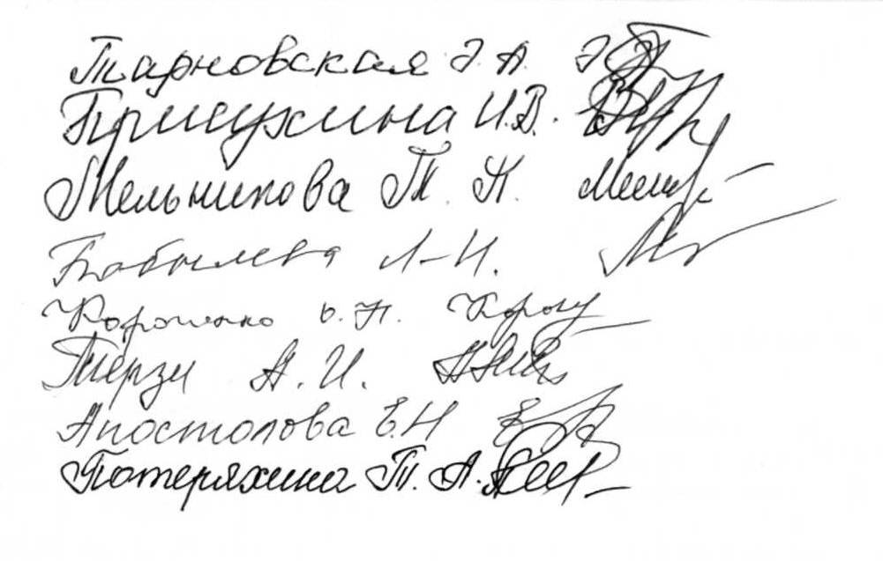
 | Протокол заседания жюри муниципального этапа всероссийской олимпиады школьников
 | Предмет Литература
 | Дата 28.10.2018
 | Класс 9
 | Количество участников 43
 | Максимальное количество баллов 80
 | Присутствовали
 | Члены жюри:
 | Потеряхина Т.А., гимназия №2
 | Терзи А.И., гимназия №5
 | Присухина И.В., Шуховский лицей
 | Апостолова Е.Н., СОШ №42
 | Богомазова Л.В., гимназия №12
 | Тарновская Э.А., СОШ №20
 | Ширина Е.А., доцент НИУ БелГУ (по согласованию)
 | Короченко О.Н., СОШ №49
 | Мельникова Т.П., СОШ №21
 | Бобылева Л.И., СОШ №21
 | Повестка дня
 | 1. Утверждение результатов участников муниципального этапа всероссийской олимпиады школьников по литературе, 9 класс
 | Решили:
 | 1. Утвердить результаты участников муниципального этапа всероссийской олимпиады школьников по литературе, 9 класс
№ п/п | Фамилия | Имя | шифр | Класс | задание 1 | задание 2 | Результат
1 | Авилова | Ксения | 930 | 9 | - | 23 | 23
2 | Андреева | Ольга | 927 | 9 | 5 | 20 | 25
3 | Андреева | Дарья | 928 | 9 | 10 | 22 | 32
4 | Анциферова | Анастасия | 923 | 9 | 28 | 35 | 63
5 | Баушова | Мария | 922 | 9 | - | 34 | 34
6 | Бобровская | Александра | 929 | 9 | 8 | 13 | 21
7 | Бородатова | Альбина | 931 | 9 | 7 | 21 | 28
8 | Вараксина | Варвара | 926 | 9 | 11 | 19 | 30
9 | Волобуева | Виктория | 925 | 9 | 6 | 14 | 20
10 | Гаргома | Андрей | 932 | 9 | 9 | 18 | 27
11 | Загоруйко | Юлия | 924 | 9 | 16 | 18 | 34
12 | Калашникова | Ирина | 905 | 9 | 9 | 32 | 41
13 | Каледина | Злата | 909 | 9 | 9 | 13 | 22
14 | Каширина | Анна | 904 | 9 | 0 | 7 | 7
15 | Кичигина | Варвара | 910 | 9 | 0 | 2 | 2
16 | Клетинская | Алина | 902 | 9 | 4 | 0 | 4
17 | Колегаева | Вероника | 908 | 9 | 14 | 26 | 40
18 | Колпак | Анастасия | 903 | 9 | 21 | 34 | 55
19 | Кононенко | Владислав | 907 | 9 | 4 | 10 | 14
20 | Кравченко | Маргарита | 906 | 9 | 0 | 10 | 10
21 | Красилова | Елизавета | 901 | 9 | - | 14 | 14
22 | Литвинова | Анна | 914 | 9 | 7 | 13 | 20
23 | Мальо-Субботина | Дарья | 915 | 9 | 9 | 24 | 33
24 | Медведева | Мария | 916 | 9 | 8 | 27 | 35
25 | Милькина | Елена | 913 | 9 | 8 | 11 | 19
26 | Михайлова | Дарья | 918 | 9 | 18 | 23 | 41
27 | Новикова | Александра | 917 | 9 | 13 | 22 | 35
28 | Новикова | Мария | 912 | 9 | 28 | 30 | 58
29 | Овагимян | Каринэ | 921 | 9 | - | 13 | 13
30 | Пашковская | Анастасия | 919 | 9 | 8 | 16 | 24
31 | Пелихова | Елизавета | 920 | 9 | 0 | 7 | 7
32 | Пересыпкина | Ксения | 911 | 9 | 11 | 31 | 42
33 | Попова | Анастасия | 936 | 9 | 12 | 26 | 38
34 | Рудковская | Дарина | 934 | 9 | 4 | 22 | 26
35 | Ручьева | Дарина | 938 | 9 | 12 | 14 | 26
36 | Рябенко | София | 933 | 9 | 0 | 28 | 28
37 | Скарлатова | Дарина | 942 | 9 | 13 | 12 | 25
38 | Слюсарчук | Мария | 940 | 9 | - | 17 | 17
39 | Ткаченко | Дарья | 937 | 9 | 7 | 22 | 29
40 | Трунова | Полина | 939 | 9 | 14 | 17 | 31
41 | Фучижи | Артем | 935 | 9 | 0 | 24 | 24
42 | Шамраев | Александр | 941 | 9 | 8 | 9 | 17
43 | Петрова | Полина | 943 | 9 | - | 16 | 16

10 класс
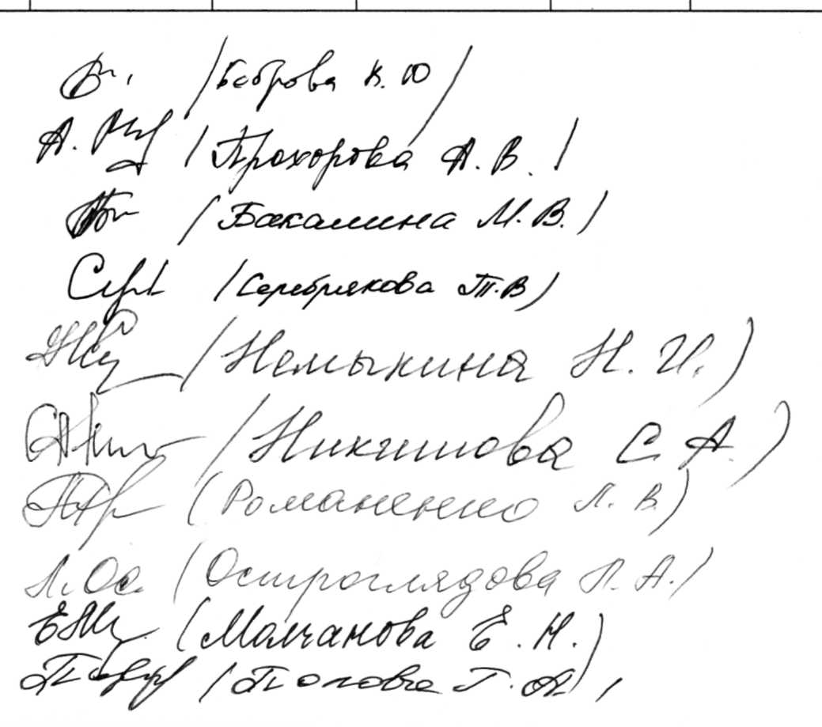
 | Протокол заседания жюри муниципального этапа всероссийской олимпиады школьников
 | Предмет литература
 | Дата 28.10.2018
 | Класс 10
 | Количество участников 40
 | Максимальное количество баллов 80
 | Присутствовали
 | Члены жюри:
 | Боброва В.Ю., лицей №32
 | Молчанова Е.Н., гимназия №22
 | Попова Г.А., СОШ №7
 | Немыкина Н.И., гимназия №3
 | Романенко Л.В., СОШ №28
 | Бакалина М.В., МБОУ СОШ №35
 | Никишова С.А., гимназия №3
 | Остроглядова Л.А., МБОУ «ОК «Алгоритм успеха»
 | Серебрякова Т.В., СОШ №49
 | Половнева М.В., доцент НИУ БелГУ (по согласованию)
 | Прохорова А.В., ЦО №1

 | Повестка дня
 | 1. Утверждение результатов участников муниципального этапа всероссийской олимпиады школьников по литературе, 10 класс
 | Решили:
 | 1. Утвердить результатыучастников муниципального этапа всероссийской олимпиады школьников по литературе, 10 класс
№ п/п | Фамилия | Имя | шифр | Класс | ззадание 1 | задание 2 | Результат
1 | Анищенко | Алина | 1006 | 10 | 6 | 24 | 30
2 | Барышникова | Варвара | 1004 | 10 | 33 | 23 | 56
3 | Безменова | Дарья | 1007 | 10 | 3 | 25 | 28
4 | Виноградова | Диана | 1002 | 10 | 23 | 26 | 49
5 | Голец | Александра | 1008 | 10 | 0 | 6 | 6
6 | Давыденко | Анна | 1010 | 10 | 5 | 10 | 15
7 | Дмитриева | Мария | 1005 | 10 | 25 | 29 | 54
8 | Ермакова | Дарья | 1011 | 10 | 17 | 8 | 25
9 | Золотова | Анна | 1003 | 10 | 27 | 27 | 54
10 | Инячин | Кирилл | 1009 | 10 | 0 | 11 | 11
11 | Казанок | Алиса | 1031 | 10 | 21 | 23 | 44
12 | Кийко | Ольга | 1027 | 10 | 16 | 27 | 45
13 | Кичигина | Дарья | 1024 | 10 | 8 | 17 | 25
14 | Колотушкина | Анастасия | 1025 | 10 | 11 | 18 | 29
15 | Кондрашихина | Милана | 1026 | 10 | 29 | 23 | 52
16 | Коробкова | Юлия | 1022 | 10 | 0 | 15 | 15
17 | Крупенникова | Кристина | 1029 | 10 | 14 | 18 | 32
18 | Лисаченко | Виктория | 1030 | 10 | 26 | 27 | 53
19 | Любецкая | Владислава | 1032 | 10 | 18 | 25 | 43
20 | Мальцева | Сияна | 1023 | 10 | 4 | 23 | 27
21 | Медведева | Яна | 1028 | 10 | 14 | 30 | 44
22 | Миняйленко | Елизавета | 1012 | 10 | 14 | 30 | 44
23 | Нежибецкая | Евгения | 1019 | 10 | 11 | 27 | 38
24 | Остапенко | Эвелина | 1018 | 10 | 19 | 21 | 40
25 | Петренко | Мария | 1020 | 10 | 14 | 25 | 39
26 | Половнев | Александр | 1021 | 10 | 12 | 16 | 28
27 | Прохорова | Олеся | 1015 | 10 | 23 | 30 | 53
28 | Разбекова | Алина | 1013 | 10 | 22 | 13 | 35
29 | Рогачева | Полина | 1016 | 10 | 9 | 21 | 30
30 | Родионова | Елена | 1017 | 10 | 27 | 24 | 51
31 | Саруханова | Анастасия | 1014 | 10 | 7 | 24 | 31
32 | Скворцова | Екатерина | 1037 | 10 | 22 | 25 | 47
33 | Славиогло | Карина | 1040 | 10 | 0 | 17 | 17
34 | Ступак | Анна | 1036 | 10 | 21 | 27 | 48
35 | Ткаченко | Екатерина | 1035 | 10 | 13 | 31 | 44
36 | Трапезникова | Маргарита | 1034 | 10 | 27 | 27 | 54
37 | Фалькина | Галина | 1033 | 10 | 0 | 20 | 20
38 | Холостенко | Анастасия | 1039 | 10 | 0 | 9 | 9
39 | Чирская | Ксения | 1038 | 10 | 0 | 12 | 12
40 | Яровая | Наталья | 1001 | 10 | 22 | 30 | 52

